Formato calibración
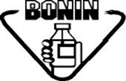 Laboratorios Bonin, S.A. |  | REPORTE DE CALIBRACIÓN DE CONDUCTÍMETRO WTW |  |  |  |  | CÓDIGO: FO-AC-010-05
 |  |  |  |  |  |  | Versión 05
 |  |  |  |  |  |  | Vigencia: 31/05/2024 Vencimiento: 31/05/2027
 |  | ASEGURAMIENTO DE CALIDAD |  |  |  |  | Página 1 de 1

 |  |  |  |  | Código de equipo:

Fecha | Valor del patrón | Temperatura (oC) | Indicación del instrumento | Requiere ajuste |  | Indicación después del ajuste | Realizado por
 |  |  |  | SI | NO

